상품제안서
100% 순수 국산 어울림 명작8종 | 상품코드: F21117

 |  |  |  |  |  |  | 02-412-0044 | www.easy1.co.kr
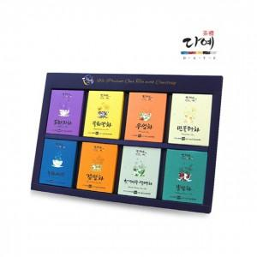

【상세/제작정보】

【인쇄/포장옵션】 | / 포장불가능

【공급단가】 | 수량 | 80~ | 100~ | 300~ | 500~ | 1,000~
*VAT별도 | 단가 | 14,170원 | 13,650원 | 13,120원 | 12,600원 | 12,280원

【상품 URL】 | https://dev.easy1.co.kr:443/src/goods_detail.php?gdno=21117

